Outline
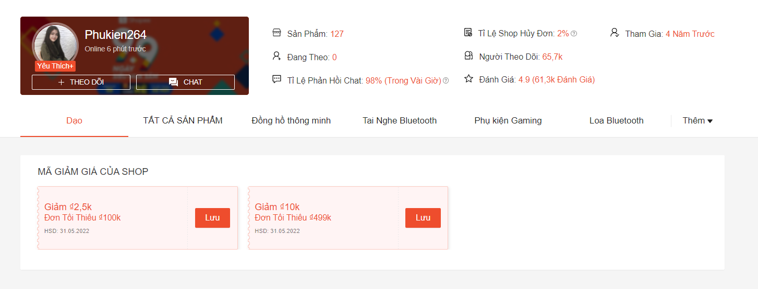
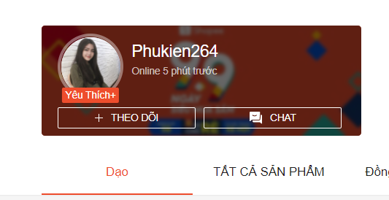
Program Outline
Outline Screen | Ngôn ngữ lập trình
 | JavaScript
 | OutLine - Xử lý function
 | Thông tin cửa hàng chứa chi tiết thông tin của cửa hàng gồm: số lượng sản phẩm, tỉ lệ huỷ đơn, người theo dõi, đánh giá,…
 | Cho phép xem tất cả cách danh mục mặt hàng của shop
 | Xem mã giảm giá của shop
 | Chat với shop

